UAN
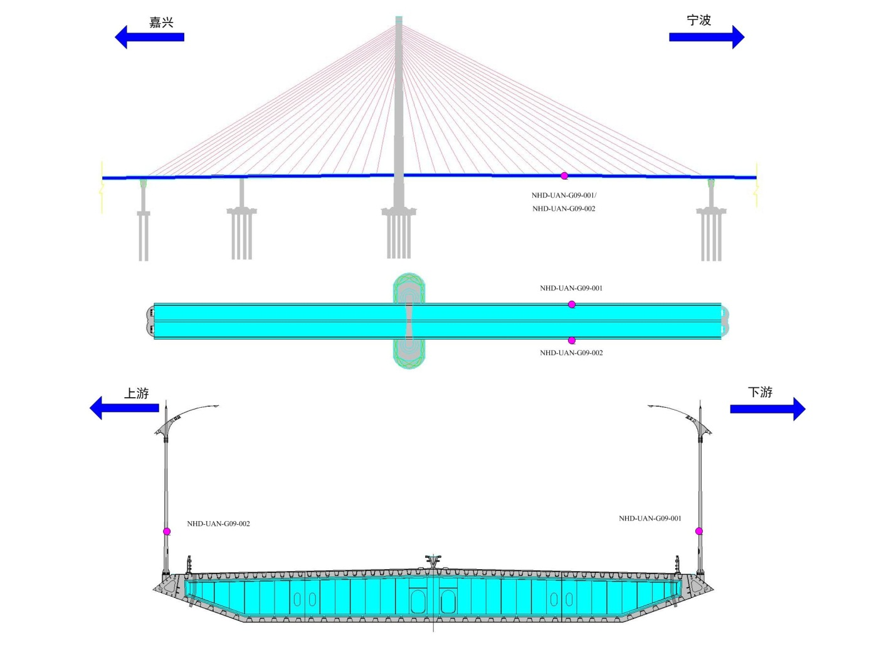
监测项 | 传感器编号 | code | 截面位置 | 1桥梁位置 | 单位 | 采样频率
UAN | NHD-UAN-G09-001-u | 1 | 竖直风速_南航道桥G09截面东侧 | 主跨跨中桥面下游 | m/s | 10HZ
UAN | NHD-UAN-G09-001-v | 2 | 水平风速_南航道桥G09截面东侧 | 主跨跨中桥面下游 | m/s
UAN | NHD-UAN-G09-001-w | 3 | 竖直风向_南航道桥G09截面东侧 | 主跨跨中桥面下游 | m/s
UAN | NHD-UAN-G09-002-u | 4 | 水平风向_南航道桥G09截面东侧 | 主跨跨中桥面上游 | m/s
UAN | NHD-UAN-G09-002-v | 5 | 竖直风速_南航道桥G09截面西侧（上游） | 主跨跨中桥面上游 | m/s
UAN | NHD-UAN-G09-002-w | 6 | 水平风速_南航道桥G09截面西侧（上游） | 主跨跨中桥面上游 | m/s

ULT
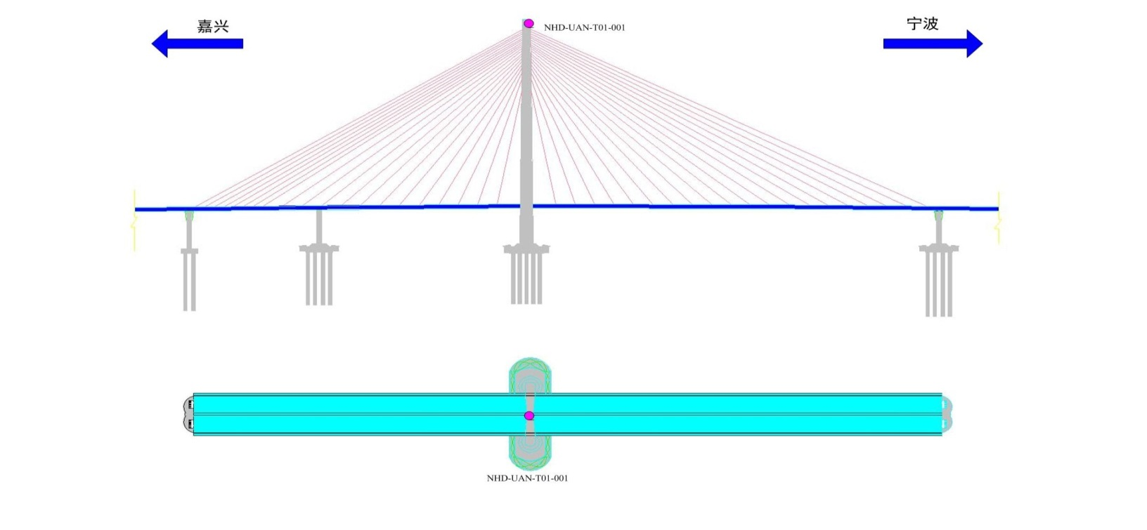
监测项 | 传感器编号 | code | 截面位置 | 桥梁位置 | 单位 | 采样频率
ULT | NHD-UAN-T01-001-风速 | 1 | 风速_南航道桥T01截面 | 塔顶 | m/s
ULT | NHD-UAN-T01-001-风向 | 2 | 风向_南航道桥T01截面 | 塔顶 | ° | 10HZ

VIB
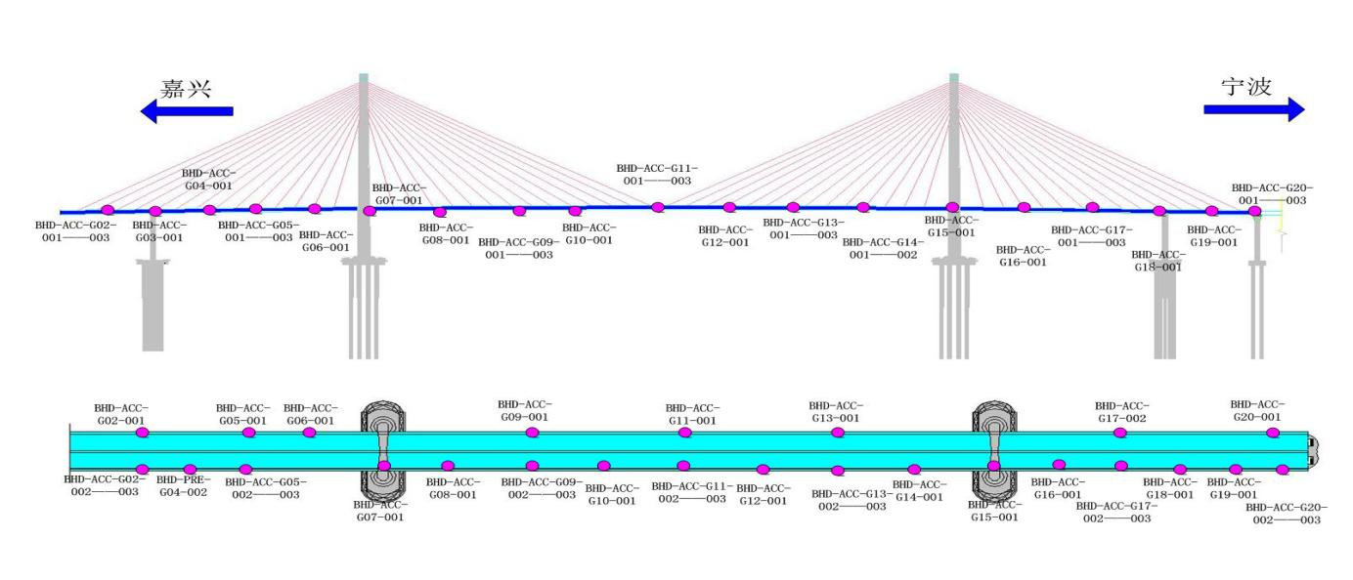
监测项 | 传感器编号 | code | 桥梁位置 | 单位 | 采样频率
VIB | NHD-ACC-G02-001 | 1 | 次边跨跨中 | mg | 50HZ | 梁振动竖向
VIB | NHD-ACC-G02-002 | 2 | 次边跨跨中 | mg |  | 梁振动横向
VIB | NHD-ACC-G02-003 | 3 | 次边跨跨中 | mg |  | 梁振动竖向
VIB | NHD-ACC-G03-001 | 4 | G03截面箱梁内部 | mg |  | 梁振动横向
VIB | NHD-ACC-G05-001 | 5 | 边跨跨中 | mg |  | 梁振动竖向
VIB | NHD-ACC-G05-002 | 6 | 边跨跨中 | mg |  | 梁振动横向
VIB | NHD-ACC-G05-003 | 7 | 边跨跨中 | mg |  | 梁振动竖向
VIB | NHD-ACC-T01-001 | 8 | 主塔塔顶 | mg |  | 索塔振动顺桥向
VIB | NHD-ACC-T01-002 | 9 | 主塔塔顶 | mg |  | 索塔振动横桥向
VIB | NHD-ACC-T02-001 | 10 | 主塔中上部 | mg |  | 索塔振动顺桥向
VIB | NHD-ACC-T02-002 | 11 | 主塔中上部 | mg |  | 索塔振动横桥向
VIB | NHD-ACC-T03-001 | 12 | 主塔中下部 | mg |  | 索塔振动顺桥向
VIB | NHD-ACC-T03-002 | 13 | 主塔中下部 | mg |  | 索塔振动横桥向
VIB | NHD-ACC-T04-001 | 14 | 主塔下部 | mg |  | 索塔振动顺桥向
VIB | NHD-ACC-T04-002 | 15 | 主塔下部 | mg |  | 索塔振动横桥向
VIB | NHD-ACC-T05-001 | 16 | 主塔根部 | mg |  | 地震动顺桥向
VIB | NHD-ACC-T05-002 | 17 | 主塔根部 | mg |  | 地震动横桥向
VIB | NHD-ACC-T05-003 | 18 | 主塔根部 | mg |  | 地震动竖向
VIB | NHD-ACC-G07-001 | 19 | 主塔支座处箱梁内 | mg |  | 梁振动纵向
VIB | NHD-ACC-G08-001 | 20 | 主跨四分点（嘉兴方向） | mg |  | 梁振动竖向
VIB | NHD-ACC-G08-002 | 21 | 主跨四分点（嘉兴方向） | mg |  | 梁振动横向
VIB | NHD-ACC-G08-003 | 22 | 主跨四分点（嘉兴方向） | mg |  | 梁振动竖向
VIB | NHD-ACC-G09-001 | 23 | 主跨跨中 | mg |  | 梁振动竖向
VIB | NHD-ACC-G09-002 | 24 | 主跨跨中 | mg |  | 梁振动横向
VIB | NHD-ACC-G09-003 | 25 | 主跨跨中 | mg |  | 梁振动竖向
VIB | NHD-ACC-G10-001 | 26 | 主跨四分点（宁波方向） | mg |  | 梁振动竖向
VIB | NHD-ACC-G10-002 | 27 | 主跨四分点（宁波方向） | mg |  | 梁振动横向
VIB | NHD-ACC-G10-003 | 28 | 主跨四分点（宁波方向） | mg |  | 梁振动竖向
VIB | NHD-ACC-D01-001 | 29 | 主跨边支点 | mg |  | 地震动顺桥向
VIB | NHD-ACC-D01-002 | 30 | 主跨边支点 | mg |  | 地震动横桥向
VIB | NHD-ACC-D01-003 | 31 | 主跨边支点 | mg |  | 地震动竖向

VIC
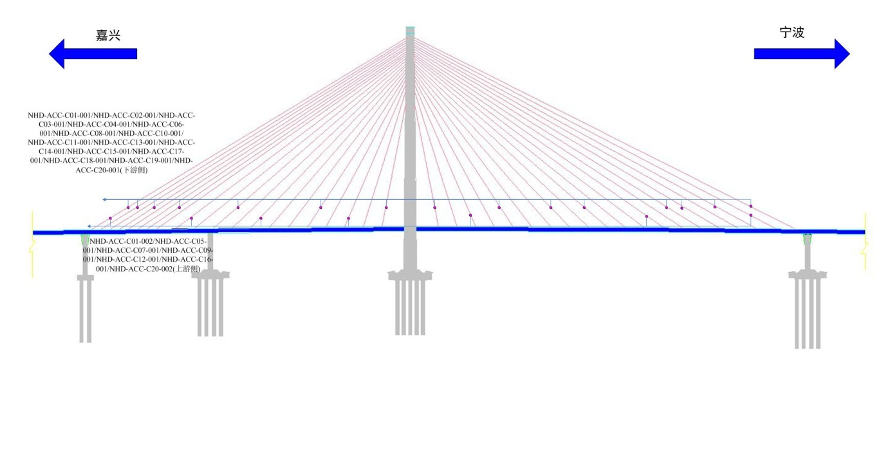
监测项 | 传感器编号 | code | 截面位置 | 桥梁位置 | 单位 | 采样频率
VIC | NHD-ACC-C01-001 | 1 | 斜拉索振动_南航道桥C01截面东侧 | B20下游 | mg | 50HZ
VIC | NHD-ACC-C01-002 | 2 | 斜拉索振动_南航道桥C01截面西侧 | B20上游 | mg
VIC | NHD-ACC-C02-001 | 3 | 斜拉索振动_南航道桥C02截面东侧 | B19下游 | mg
VIC | NHD-ACC-C03-001 | 4 | 斜拉索振动_南航道桥C03截面东侧 | B17下游 | mg
VIC | NHD-ACC-C04-001 | 5 | 斜拉索振动_南航道桥C04截面东侧 | B14下游 | mg
VIC | NHD-ACC-C05-001 | 6 | 斜拉索振动_南航道桥C05截面西侧 | B12上游 | mg
VIC | NHD-ACC-C06-001 | 7 | 斜拉索振动_南航道桥C06截面东侧 | B10下游 | mg
VIC | NHD-ACC-C07-001 | 8 | 斜拉索振动_南航道桥C07截面西侧 | B8上游 | mg
VIC | NHD-ACC-C08-001 | 9 | 斜拉索振动_南航道桥C08截面西侧 | B5下游 | mg
VIC | NHD-ACC-C09-001 | 10 | 斜拉索振动_南航道桥C09截面西侧 | B3上游 | mg
VIC | NHD-ACC-C10-001 | 11 | 斜拉索振动_南航道桥C10截面西侧 | B1下游 | mg
VIC | NHD-ACC-C11-001 | 12 | 斜拉索振动_南航道桥C11截面东侧 | Z1下游 | mg
VIC | NHD-ACC-C12-001 | 13 | 斜拉索振动_南航道桥C12截面西侧 | Z3上游 | mg
VIC | NHD-ACC-C13-001 | 14 | 斜拉索振动_南航道桥C13截面东侧 | Z5下游 | mg
VIC | NHD-ACC-C14-001 | 15 | 斜拉索振动_南航道桥C14截面东侧 | Z8下游 | mg
VIC | NHD-ACC-C15-001 | 16 | 斜拉索振动_南航道桥C15截面东侧 | Z10下游 | mg
VIC | NHD-ACC-C16-001 | 17 | 斜拉索振动_南航道桥C16截面西侧 | Z13上游 | mg
VIC | NHD-ACC-C17-001 | 18 | 斜拉索振动_南航道桥C17截面东侧 | Z15下游 | mg
VIC | NHD-ACC-C18-001 | 19 | 斜拉索振动_南航道桥C18截面东侧 | Z16下游 | mg
VIC | NHD-ACC-C19-001 | 20 | 斜拉索振动_南航道桥C19截面东侧 | Z18下游 | mg
VIC | NHD-ACC-C20-001 | 21 | 斜拉索振动_南航道桥C20截面东侧 | Z20下游 | mg
VIC | NHD-ACC-C20-002 | 22 | 斜拉索振动_南航道桥C20截面西侧 | Z20上游 | mg

